表紙
近畿地方整備局
災害時建設業事業継続力認定制度
事業継続計画（様式事例集）
 | Ver.2025.10

○○会社 事業継続計画 令和○○年○○月○○日 作成 令和○○年○○月○○日 改定

この様式事例集は、災害時の事業継続計画を作成する際の参考として利用してください。様式事例集を利用される場合であっても、経営者を含む会社全体で実施すべき内容を検討し、過不足があれば記載してください。なお、「災害時建設業事業継続力認定制度申込要領」の記載項目・内容が満たされていれば、事業継続計画書の構成・項目等を申込要領に合わせる必要はなく、会社独自の事業継続計画書等をご提出いただいても構いません。 申請の際は、本様式のみでなく、近畿地方整備局HPに掲載されている「災害時建設業事業継続力認定制度申込要領」、「申込みにあたっての留意事項」、「災害時建設業事業継続力認定制度Q&A」もご確認ください。

A-1-①
A-1-①
目的・趣旨・基本方針

事業継続計画の策定意義・目的
＜作成のポイント＞
事業継続計画策定の目的と効果について記載
被災しても重要業務を中断させず、中断したとしても早期に回復することを目指す
地域の建設会社として、救助、復旧活動を行い地域の期待に応える など

基本方針
＜記載のポイント＞
計画の方針を項目ごとに整理し記載
従業員・関係者の安全確保
取引先の信頼維持
施工中の現場、社屋等での二次災害防止
地域社会復興への貢献
協力会社との連携、支援 など

A-2-①⑤
A-2-①⑤
懸念される各種災害の一覧
リスクの種類 | 説明 | 懸念される本社・支社現場事務所等 | 懸念される被害の種類 | 被害の概要、程度 | 対応の順位
地震 | 震度〇強の地震 | ○○（対応拠点） △△(代替拠点） ＊＊＊＊ | 建物崩壊 | 本社の機能が失われ、対応が困難 | 1
土砂災害 | 大雨による土砂崩壊 | ○○（対応拠点） △△(代替拠点） ＊＊＊＊ | 建物崩壊 | 本社の機能が失われ、対応が困難 | 2
洪水 | ○○川の氾濫 | ○○（対応拠点） △△(代替拠点） ＊＊＊＊ | 河川の氾濫による浸水 | ・資機材の流出・建物への浸水 | 3
高潮 | 台風や 低気圧による高潮 | ○○（対応拠点） △△(代替拠点） ＊＊＊＊ | 高潮による浸水 | ・資機材の流出・建物への浸水 | 3
津波 | 大地震による津波 | ○○（対応拠点） △△(代替拠点） ＊＊＊＊ | 津波による浸水 | ・資機材の流出・建物への浸水 | 3
内水氾濫 | 大雨等による内水氾濫 | ○○（対応拠点） △△(代替拠点） ＊＊＊＊ | 内水氾濫による浸水 | ・資機材の流出・建物への浸水 | 3
ため池決壊 | 大雨等によるため池決壊 | ○○（対応拠点） △△(代替拠点） ＊＊＊＊ | ため池決壊による浸水 | ・資機材の流出・建物への浸水 | 3
代替拠点についても記載
津波、高潮、内水、ため池等についても確認する
……
＜作成のポイント＞
代替拠点についても被害想定が必要。
想定される地震規模に応じたハザードマップが必要。

A-2-②
A-2-②
ハザードマップによる被害想定
＜作成のポイント＞
想定最大規模の浸水区域を確認。(洪水のみ)
対応拠点、代替拠点等の位置をプロット。
ハザードマップが最新版であることを確認。

代替拠点
対応拠点
洪水 ・ 土砂災害 ・ 高潮 ・ 内水氾濫 ・ ため池決壊 ・ 地震 ・ 津波
対応拠点 ・ 代替拠点
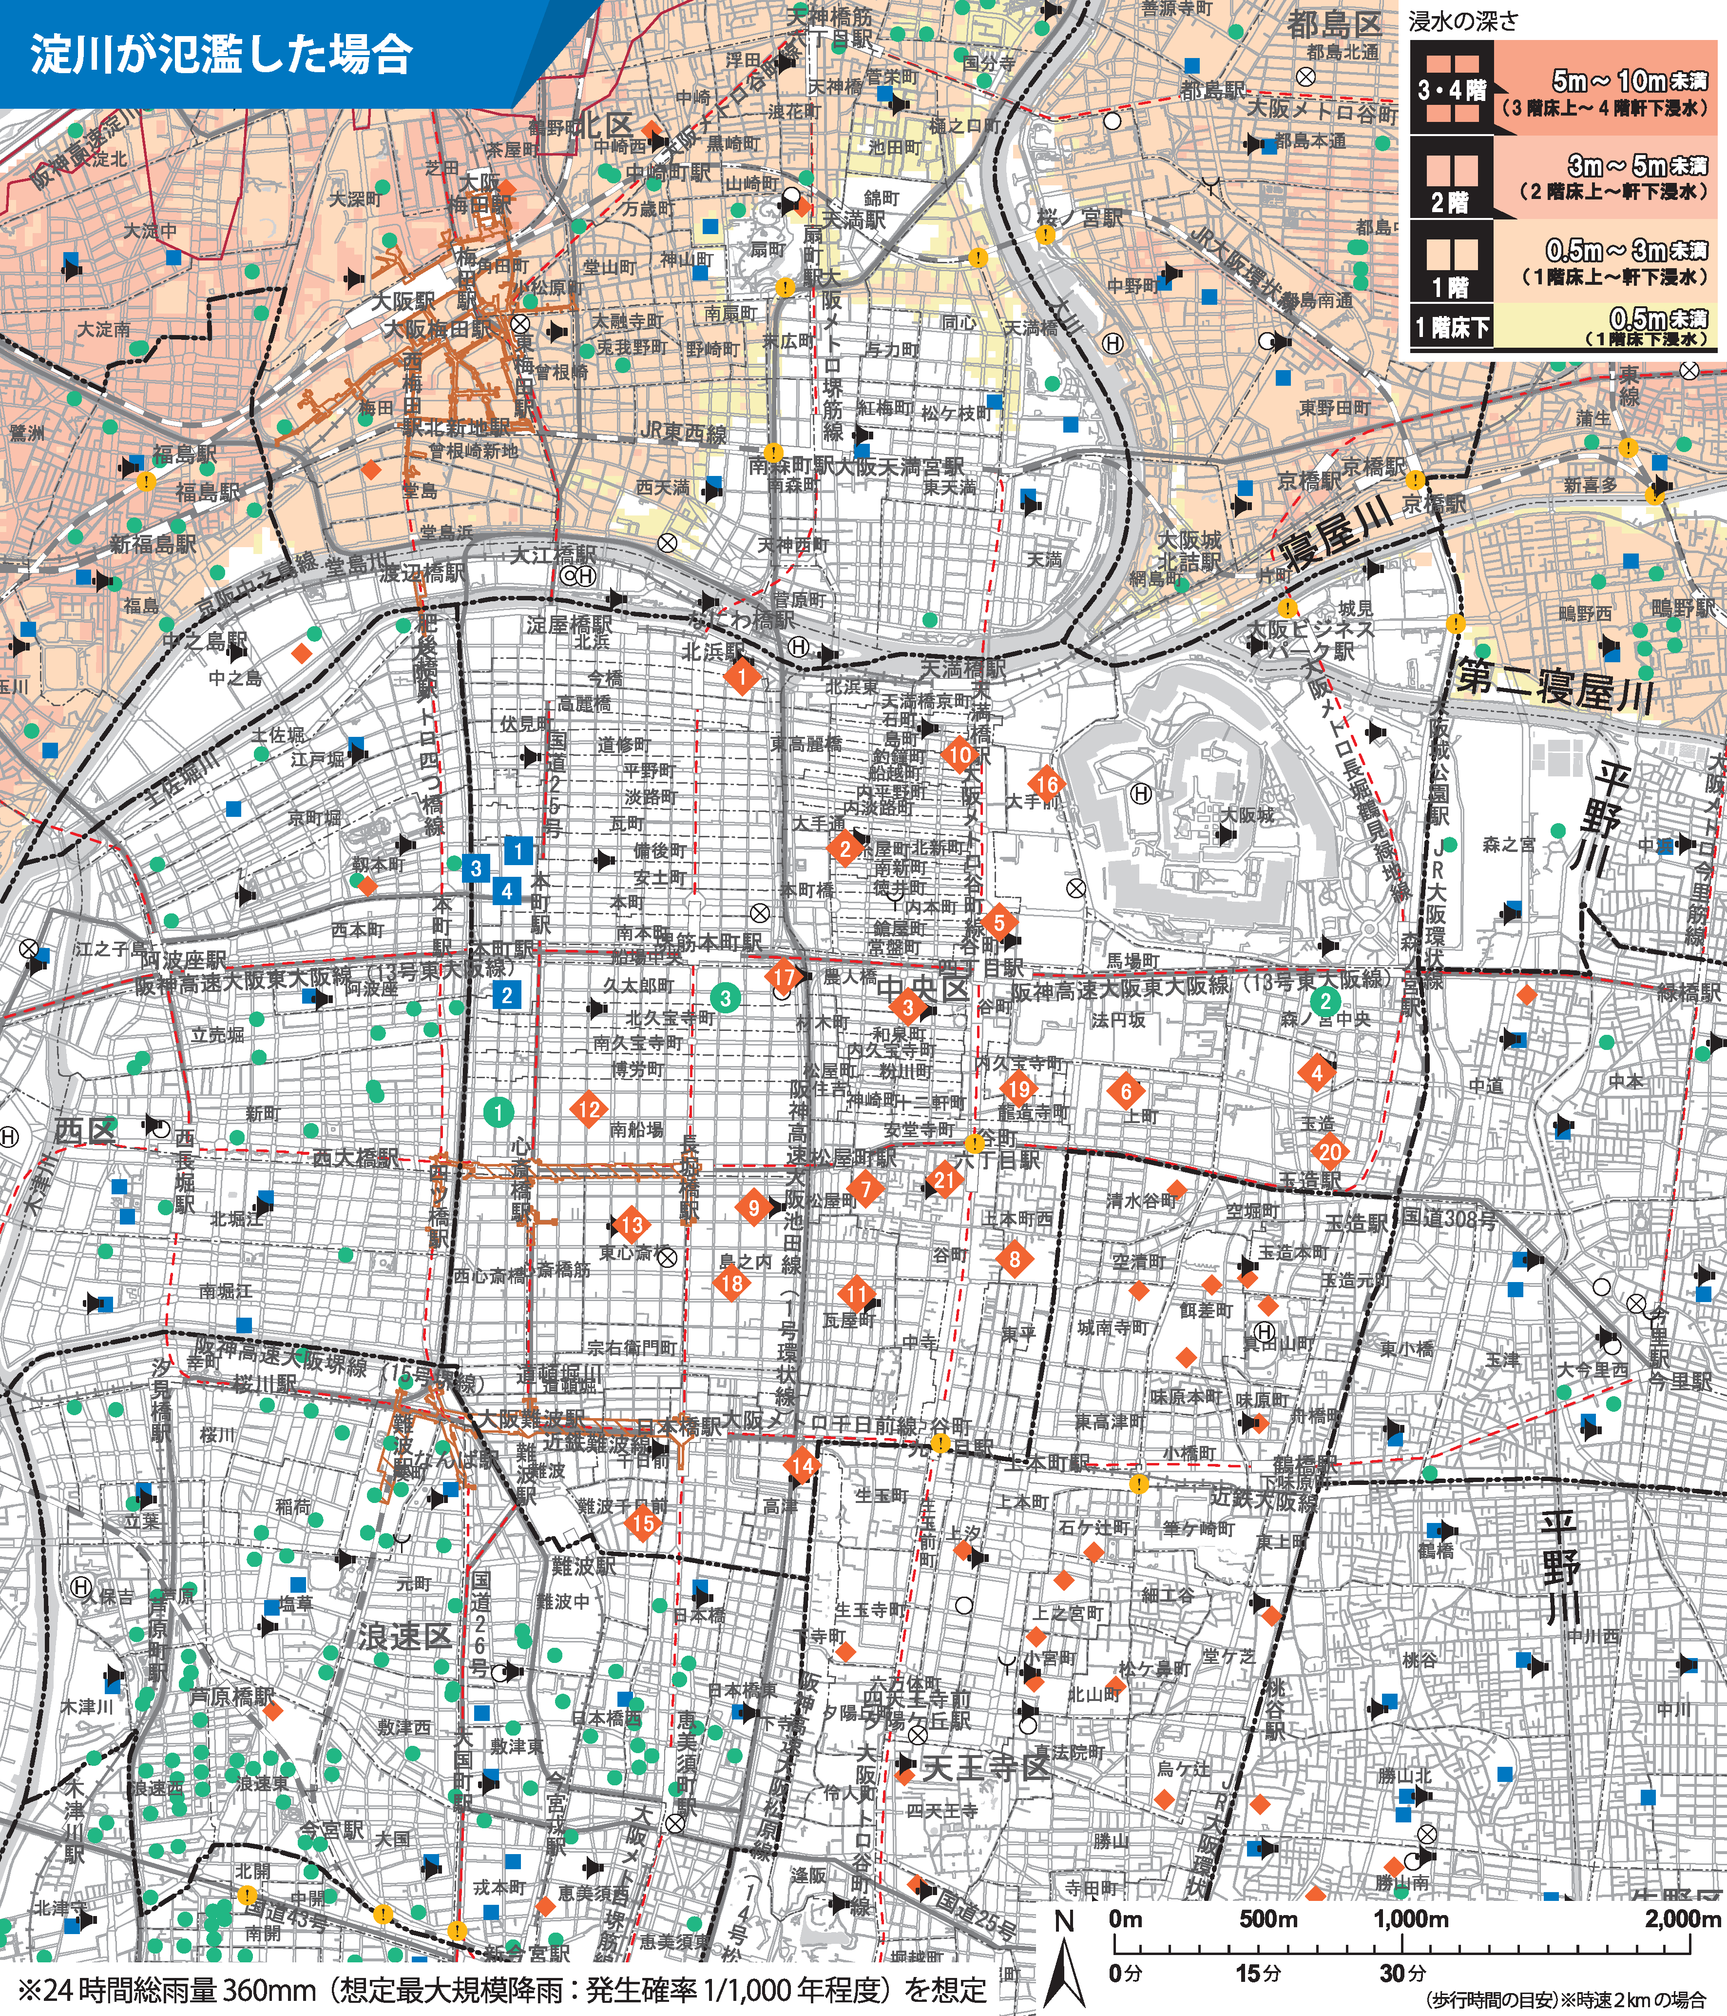 ハザードマップ添付

対応拠点、代替拠点をプロット

想定最大規模

マップの説明: | 大阪市中央区水害ハザードマップ(洪水(淀川の氾濫))
出典: | https://www.city.osaka.lg.jp/kikikanrishitsu/cmsfiles/contents/0000300/300824/chuuou_yodogawa202107.png
洪水 ・ 土砂災害 ・ 高潮 ・ 内水氾濫 ・ ため池決壊 ・ 地震 ・ 津波
対応拠点 ・ 代替拠点
代替拠点
対応拠点
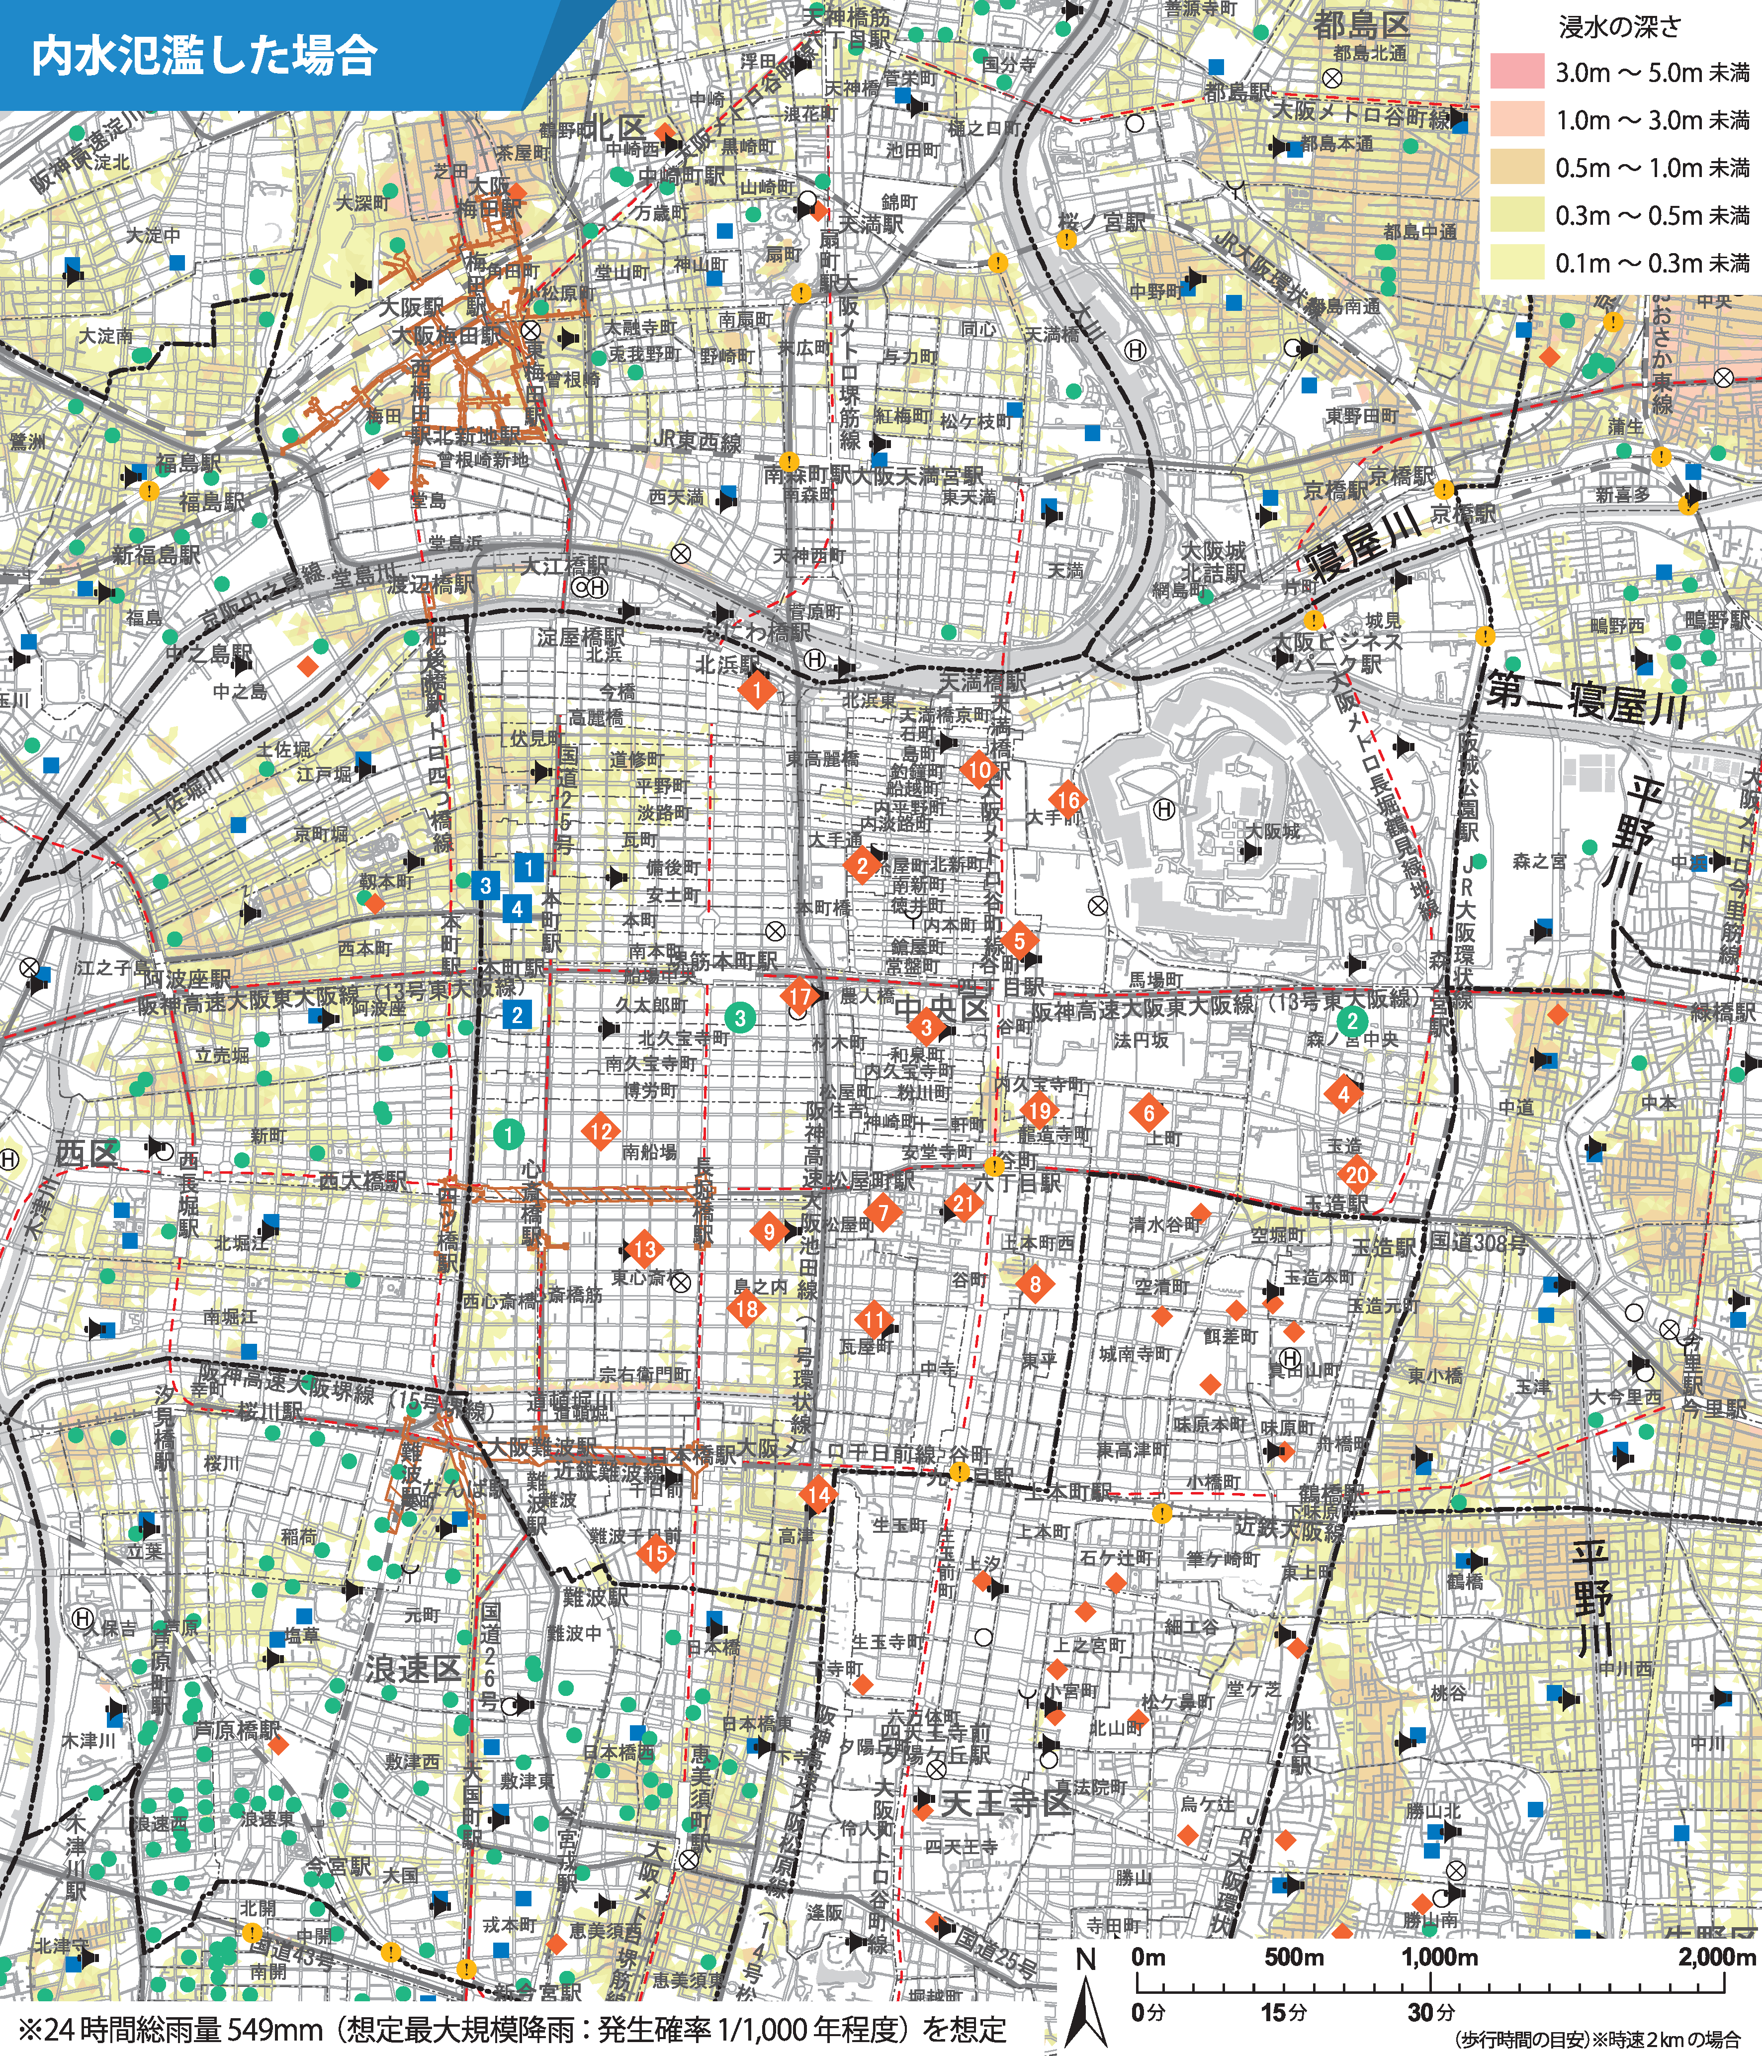 ハザードマップ添付

対応拠点、代替拠点をプロット

マップの説明: | 大阪市中央区水害ハザードマップ(内水氾濫)
出典: | https://www.city.osaka.lg.jp/kikikanrishitsu/cmsfiles/contents/0000300/300824/chuuou_naisui202107.png
洪水 ・ 土砂災害 ・ 高潮 ・ 内水氾濫 ・ ため池決壊 ・ 地震 ・ 津波
対応拠点 ・ 代替拠点
代替拠点
対応拠点
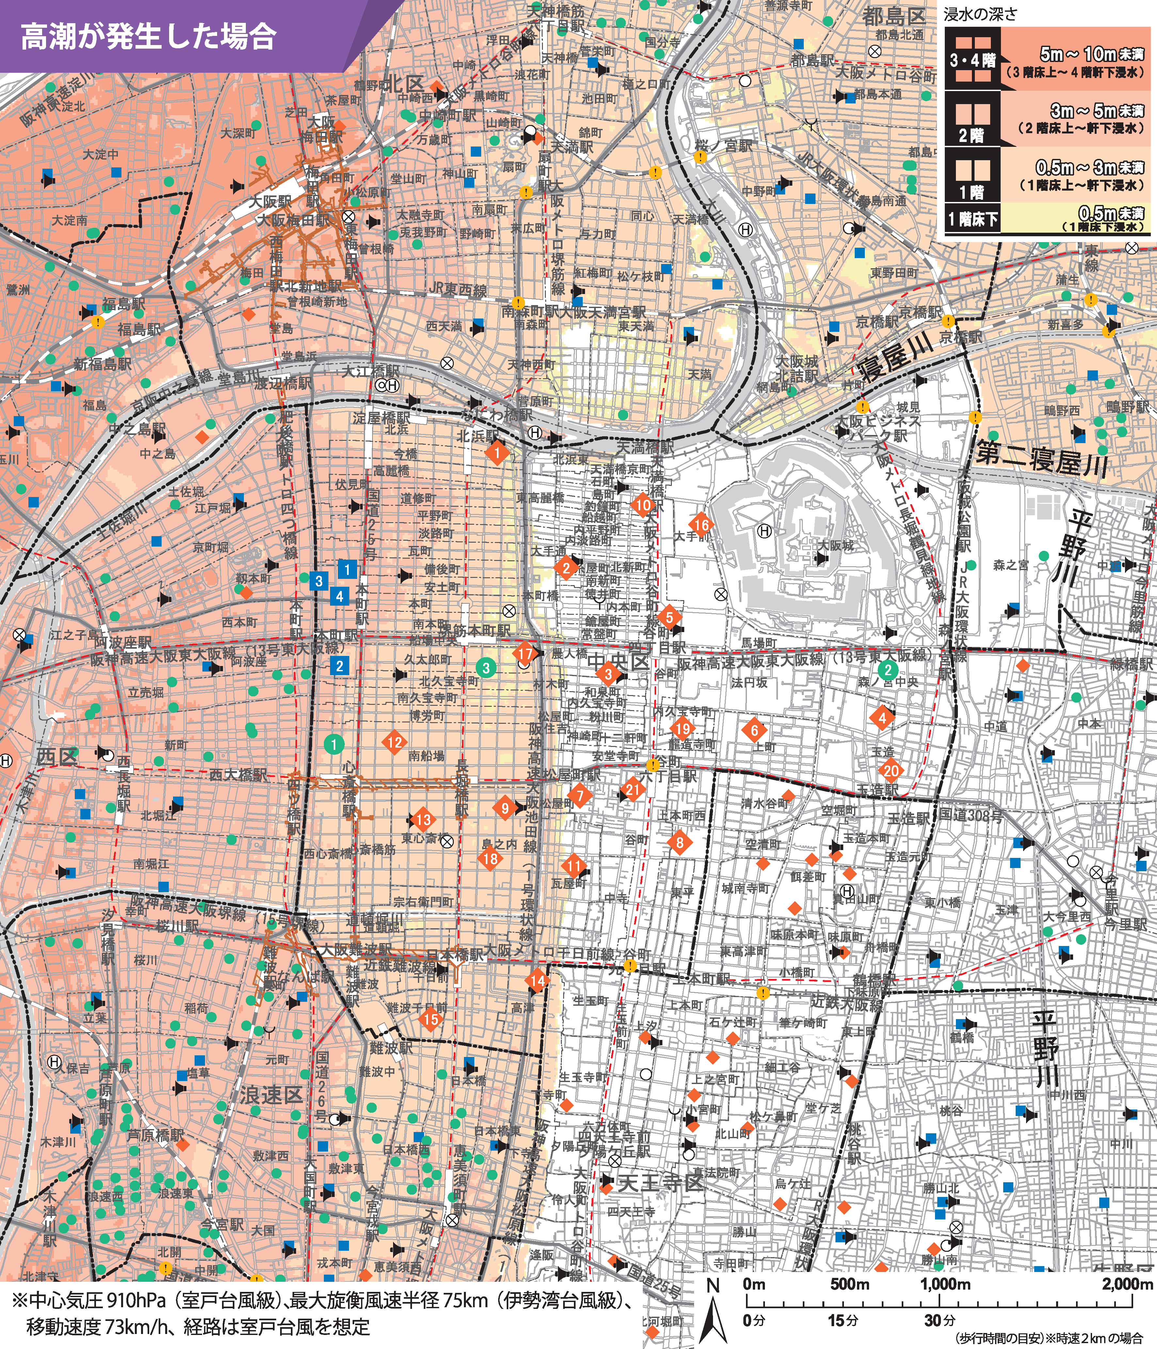 ハザードマップ添付

対応拠点、代替拠点をプロット

マップの説明: | 大阪市中央区水害ハザードマップ(高潮)
出典: | https://www.city.osaka.lg.jp/kikikanrishitsu/cmsfiles/contents/0000300/300824/chuuou_takashio202107.png
洪水 ・ 土砂災害 ・ 高潮 ・ 内水氾濫 ・ ため池決壊 ・ 地震 ・ 津波
対応拠点 ・ 代替拠点
代替拠点
対応拠点
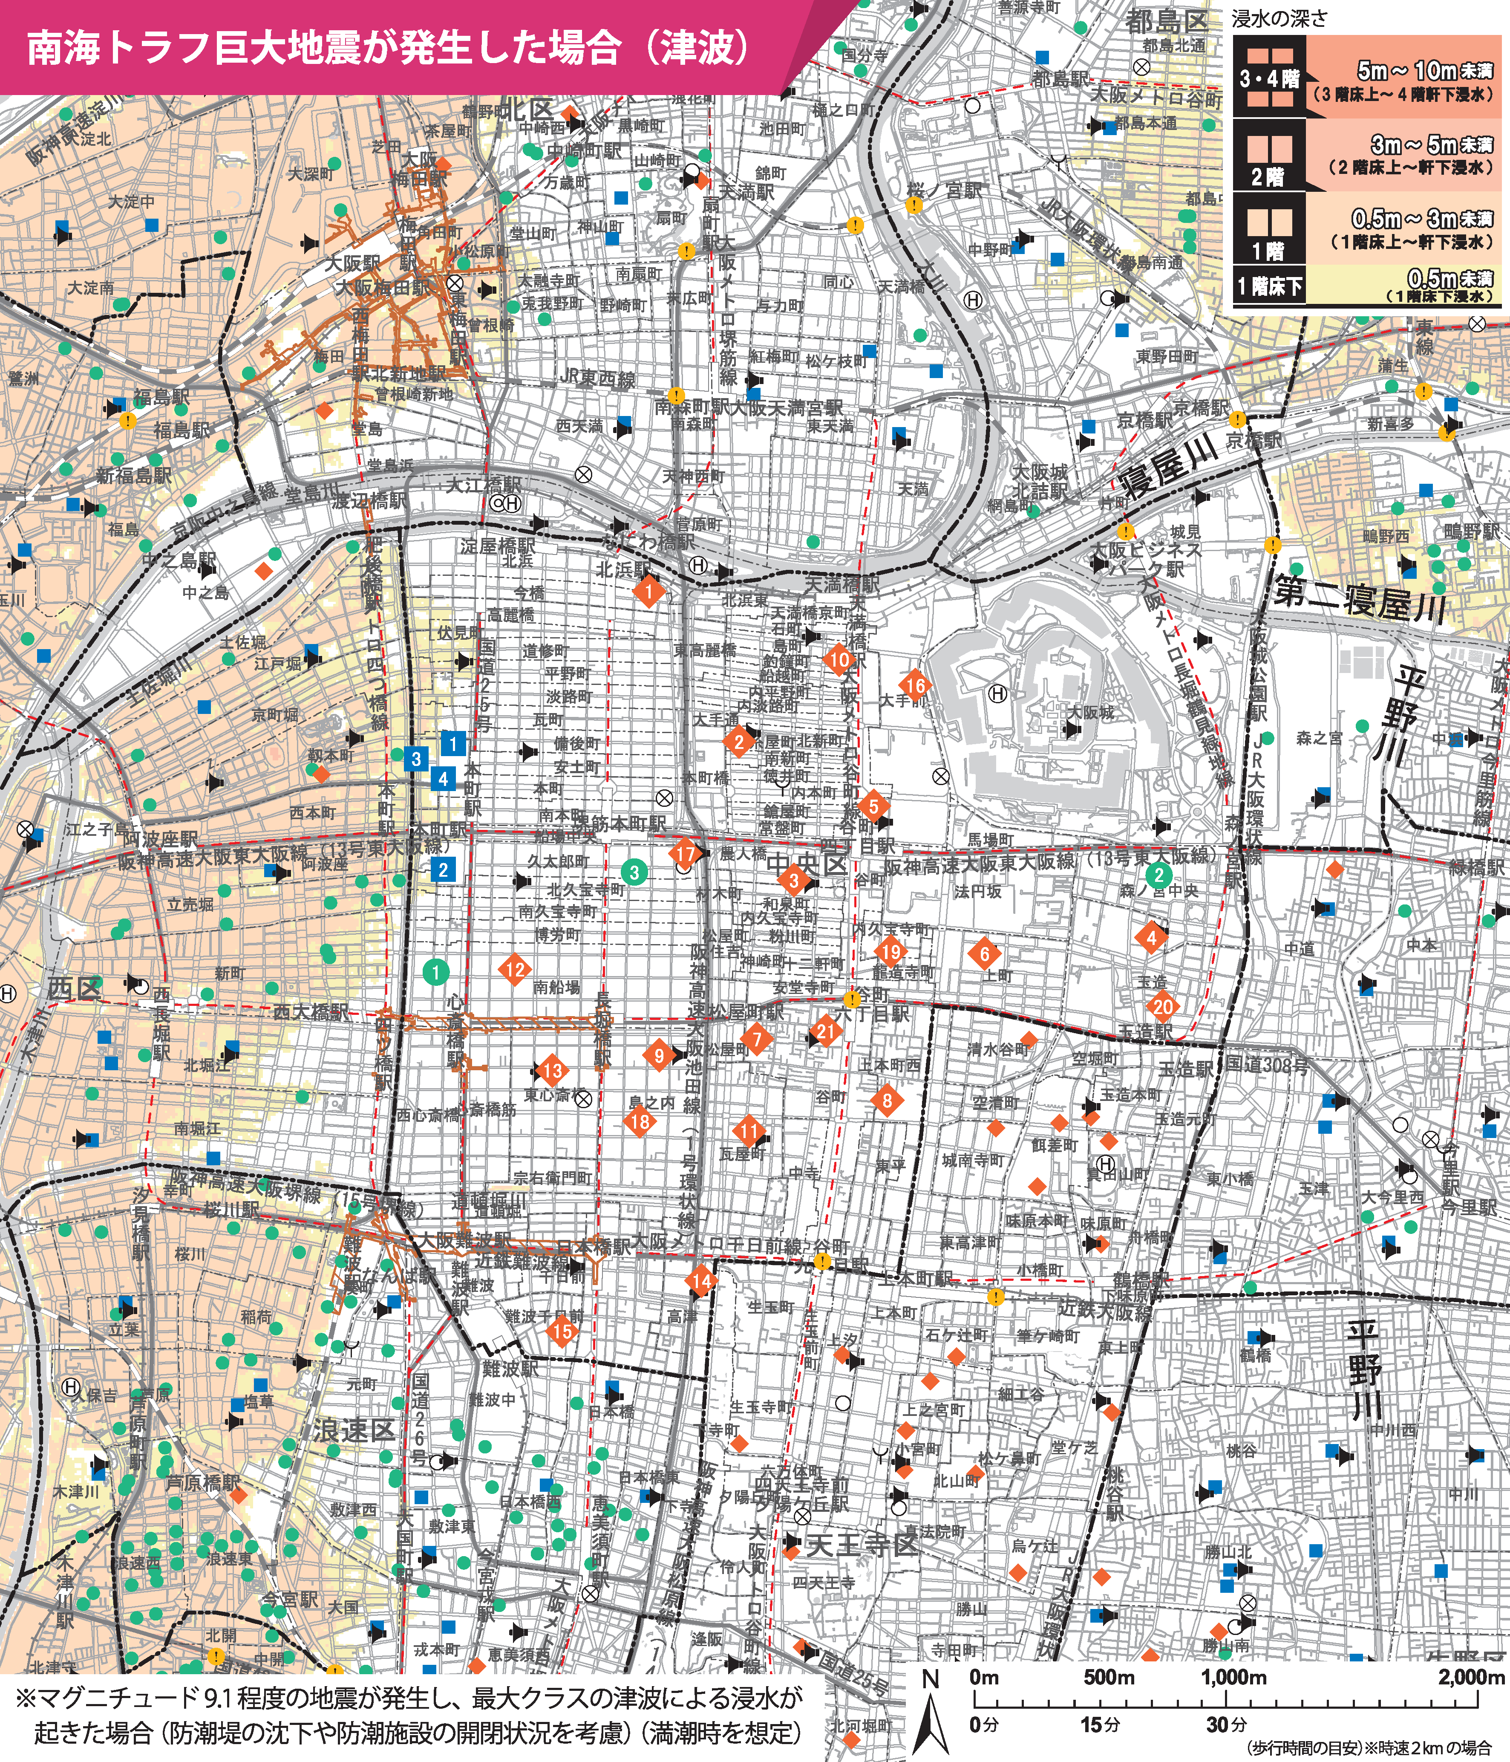 ハザードマップ添付

対応拠点、代替拠点をプロット

マップの説明: | 大阪市中央区水害ハザードマップ(南海トラフ地震による津波)
出典: | https://www.city.osaka.lg.jp/kikikanrishitsu/cmsfiles/contents/0000300/300824/chuuou_nannkaitorafu202107.png
洪水 ・ 土砂災害 ・ 高潮 ・ 内水氾濫 ・ ため池決壊 ・ 地震 ・ 津波
対応拠点 ・ 代替拠点
代替拠点
対応拠点
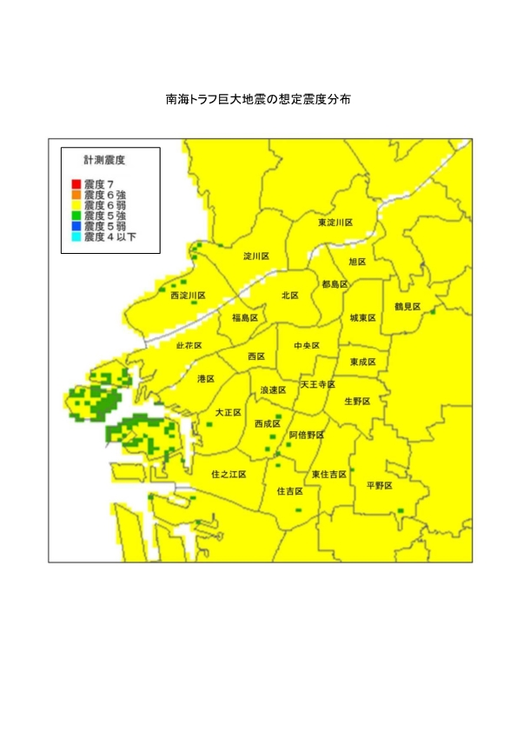 ハザードマップ添付

対応拠点、代替拠点をプロット

マップの説明: | 大阪市震度分布図(南海トラフ巨大地震)
出典: | https://www.city.osaka.lg.jp/kikikanrishitsu/cmsfiles/contents/0000011/11946/1812shindo_nankaitorahu.pdf
洪水 ・ 土砂災害 ・ 高潮 ・ 内水氾濫 ・ ため池決壊 ・ 地震 ・ 津波
対応拠点 ・ 代替拠点
ハザードマップ添付

マップの説明:
出典:

A-2-③④
建築年度を確認
目視による異常有無
A-2-③④
建物の耐震性に関する状況把握

施設名 | 拠点種別 | 構造・階数 | 建築時期 | ｓ56年6月以前か？ | 耐震診断・補強の有無(その結果） | 目視による異常の有無（異常の内容） | 耐震性診断・工事の予定・検討状況
○○ | 対応拠点 | 鉄筋コンクリート 3階建て | S50年〇月 | 以後 | 未実施 | あり(梁に亀裂） | 耐震診断を令和〇年〇月に予定
△△ | 代替対応拠点 | 鉄筋コンクリート 3階建て | Ｈ〇年〇月 | 以後 | S56年6月以降の新耐震基準にて設計・施工 | 無し | 予定なし
代替拠点についても記載

＜作成のポイント＞
代替拠点についても対応拠点と同様に整理。

A-3-①
重要業務の対応手順と矛盾が
生じないよう注意
A-3-①
重要業務の目標時間設定

着手時間 | 対応手順 | 完了時間(目標） | 備考
直後 | 来訪者・社員などの負傷者対応、避難誘導、安否確認、 初期消火等の応急対処 | 〇時間以内
1時間以内 | 社屋、設備の被害状況の調査 施工中の現場の被害状況の確認・二次災害防止 | 〇時間以内
2時間以内 | 災害対策本部立ち上げ、事業継続の判断 | 〇時間以内
24時間以内 | 重要業務の実施可能時間の見積もりと実行指示 | 〇日以内

対応拠点／代替対応拠点に参集する時間と人員
氏名 | (例)役割 | 自宅から対応拠点までの距離と時間(手段・・〇〇) |  | 自宅から代替対応拠点までの距離と時間(手段・・〇〇)
○○ ○○ | 災害対策本部長 | ○km | ○時間 | ○km | ○時間
○○ ○○ | 災害対策副本部長 | ○km | ○時間 | ○km | ○時間
○○ ○○ | 総務班長 | ○km | ○時間 | ○km | ○時間
○○ ○○ | 業務班長 | ○km | ○時間 | ○km | ○時間
○○ ○○ | 対外班長 | ○km | ○時間 | ○km | ○時間
○○ ○○ | 総務班長代理 | ○km | ○時間 | ○km | ○時間

＜作成のポイント＞
重要業務の目標時間は、社員の参集にかかる時間や時間ごとの参集人数の予想をもとに設定。

A-3-②
＜作成のポイント＞
災害発生直後から3～7 日後程度までの対応を整理
就業時間内・就業時間外(夜間・休日含む)の対応手順をそれぞれ記載
就業時間内・就業時間外で対応手順が異なる場合は、表を２つ作成し、どちらについてのことなのか分かるように記載
就業時間内・就業時間外ともに同様の手順とする場合は、この※書きは削除しないでください。
A-3-①②
災害発生後の重要業務の対応手順

 |  |  | ※就業時間内・外ともに同様の対応手順とする。
着手時間 | 対応手順 | 完了時間(目標） | 備考
直後 | 来訪者・社員等の負傷者対応、避難誘導 ・来訪者、社員等の負傷、閉じ込められた者を救助し、応急措置。 ・火災発生や社屋倒壊の危険がある場合、屋外に避難。その際、来客を誘導。余裕がある場合に限り、 重要データ等を携帯して持ち出す。 (※ 本社が使用不能の場合、災害対策本部メンバーは代替(連絡)拠点へ向かう) ・当社の建物、施設、資機材等の倒壊・崩落の危険性が確認された場合は、立ち入り規制等の処置を施す。 また、近隣への被害が想定されれば、近隣住民・関係機関に連絡・通報するとともに、 近隣住民等の避難誘導も合わせて実施する。 ・屋外避難が必要ない場合、来訪者を○○に誘導。 | 〇時間以内 | 近隣住民、関係機関とは日常からコミュニケーション・連携を図る。
直後 | 初期消火等の応急対処 ・火災発生があれば、119番通報し、社内に大声で知らせ、可能な初期消火。 ・ガス、電線、倒れそうな危険物等に対して応急対処。ただし、無理をしない。 ・隣接地域での救出・消火などの支援が必要であれば、可能な限り対応。 | 〇時間以内
直後 | 社員、来訪者の安否確認 ・責任者(または代理者)が点呼などにより社員の安否状況を確認。 ・来訪者も漏れなく安否状況を確認。 ・余裕があれば、外出者や休暇者に、連絡がつく範囲で安否確認。 ・責任者(または代理者)は、災害対策本部に安否確認結果を報告。途中経過でよい。 | 〇時間以内 | 報告は、完了まで追加的に実施する。
１時間以内 | 被害状況の調査 ・社屋、設備の被害状況を確認し、とりまとめる。 ・社屋倒壊の危険、施設・設備落下、火災発生可能性等を判断(危険なら退去や応急対処)。 ・重要設備の使用可能性を判断。使用又は早期復旧が無理なら、代替拠点の活用を検討。 ・被害状況は時間経過で変わり得るため、継続的に監視。 ・必要があれば、建物や設備の点検や補修の技術者の来訪を要請(すぐには来ない可能性)。 | 被害状況確認：〇時間以内 応急対処等：〇時間以内
１時間以内 | 施工中現場の状況確認と二次災害の防止 ・施工中現場の状況を確認、必要なら本社等から社員を派遣。 ・必要な救出、二次災害防止を実施。危険があれば、周辺地域や関係組織に至急通報。 | 〇時間以内
２時間以内 | 災害対策本部立上げ ・災害対策本部を本社○○に立ち上げる。 ・重要関係先(施工中現場の施主も含む)に当方の概況を連絡し、先方の情報を入手する。 ・先方に連絡がつかない場合、直接出向くことも検討する。 ・緊急参集メンバー以外の社員に、必要な帰宅 (帰宅困難者支援を含む)、避難所への移動等の指示を出す。 | 本部立上げ：〇時間以内 連絡調整：〇時間以内 | 連絡調整は、災害対策本部が立ち上がらなくても、自社側の状況が把握できたら時間内に必ず実施する。
２時間以内 | 事業継続の判断 ・社長と災害対策本部長が協議し、自社、周辺地域の被害状況を踏まえ、 １)業務の対応拠点を本社で良いか、代替拠点へ移動することが必要か否か。 ２)災害協定業務等を自社で実施できるかどうか。 ３)資機材を代替調達先に供給を要請する必要があるかどうか。 ４)代替の技術者(OB等)の人材の確保を始めるかどうか。等の事業継続の重要な判断を順次行い、指示する。 | 〇時間以内
24時間以内 | 重要業務の実施可能時間の見積もりと実行指示 ・重要業務(自動発動で着手済みの関係者への連絡、二次災害の防止等を除く)について、着手や実施の可能時間の見積もりを開始。 ・この見積もりに必要な情報を関係先から積極的に収集。 ・発注者からの救援や復旧工事の要請を受け、随時連絡調整。 ・優先度の高い業務から、体制が整い次第、実行を指示。 ・なお、救出支援要請等があれば、合わせて対応を検討。 | 〇日以内
（以下、３～７日程度までの記載が望ましい。）

B-1-①③④⑤
作成日を記載
B-1-①③④⑤
安否確認実施方法
 |  | 作成日：○○年○○月○○日
安否確認リスト表
夜間・休日も安否確認が行える
方法・体制
安否確認責任者 | 責任者：○○ ○○ 代理者：○○ ○○
安否確認の担当体制 | 担当者：○○ ○○
安否確認の実施場所 | 対応拠点：○○ ○○ 代替拠点：○○ ○○
安否確認の手順・方法（夜間・休日の場合も適用） | ① 会社携帯メールにて一斉に送信する。 ② 安否確認システムを利用して実施する。 ③ 必要に応じて携帯・SMS・電話を活用する。
安否確認の発動基準 | ① ○○市内において震度○以上の地震が発生 ② ○○市内に大雨警報が発令、または冠水が発生

＜作成のポイント＞
安否確認実施方法、連絡体制の作成日。
安否確認の発動基準、安否確認担当者（代理者）。
実施場所、連絡手段、連絡がとれない場合の対応等。

B-1-②
作成日を記載
B-1-②
安否確認連絡体制
 |  |  |  | 作成日：○○年○○月○○日
緊急連絡体制表
氏名 | (例)自宅電話 | (例)携帯電話 | (例)メールアドレス
○○ ○○ | ○○-○○○○-○○○○ | ○○-○○○○-○○○○ | ○○○＠○○.○○.○○.jp
○○ ○○ | ○○-○○○○-○○○○ | ○○-○○○○-○○○○ | ○○○＠○○.○○.○○.jp
○○ ○○ | ○○-○○○○-○○○○ | ○○-○○○○-○○○○ | ○○○＠○○.○○.○○.jp
○○ ○○ | ○○-○○○○-○○○○ | ○○-○○○○-○○○○ | ○○○＠○○.○○.○○.jp
○○ ○○ | ○○-○○○○-○○○○ | ○○-○○○○-○○○○ | ○○○＠○○.○○.○○.jp

複数の連絡手段（電話・メール等）を記載

※個人情報や社外秘等については、黒塗りや別ファイル参照でも可。
＜作成のポイント＞
確実につながる連絡手段（メール等）又は複数の連絡手段

B-1-⑥
避難誘導責任者及び代理者
B-1-⑥
避難誘導方法
社員、顧客・来訪者の安全な避難誘導
事業所名、建物名等 | 株式会社○○○○
顧客、来客の誘導方法
避難誘導責任者とその代理者 | 責任者：○○ ○○（所属） 代理者：○○ ○○（所属）
顧客、来客の誘導方法 | 応接している社員が、責任を持って誘導する。 各課の○○担当者が避難誘導の訓練を受けているので、その者がいればその指示に従う。 地震の場合、屋外避難が必要かどうかを誘導者が早急に把握。必要であれば、下記避難先に誘導。屋外避難が必要なければ、来訪者は○○に誘導する。
社員(協力企業、派遣社員を含む)の避難方法 | 地震の場合、屋外避難が必要であるかどうかを、避難担当者(各課の○○担当者が避難誘導の訓練を受けている)が判断。 避難担当者が周りに不在の場合、各社員が判断。(社屋には耐震性があるので、火災の発生、ガスの漏出、建物の明確な傾きがない場合には、屋内にとどまる。) 屋外避難が必要な場合には、エレベーターを使わず、階段を使って避難する。 具体の避難方法は、避難担当者がいればその指示に従う。屋外に出た場合には、点呼・安否確認をするので、避難先の集合場所に必ず集合する。
避難経路 | 別図参照
避難先(集合場所) | 隣接する○○公園内の東側入口付近
近隣の避難場所又は避難所 | ○○小学校（所在地）
＜作成のポイント＞
社員、顧客・来訪者の安全な避難誘導を記載

B-2-①
前回申請時の確認時期（R●●年●月）と対策実施状況（実施／未実施）を記載
今回申請時の確認時期（R○○年○月）と対策実施状況（実施／未実施）を記載
未実施の対策については
実施予定時期（年月）を記載
B-2-①

費用のさほど掛からない対策の実施状況
項目 | 想定被害 | 必要な対策 | 実施状況 |  | 実施予定
 |  |  | ●●年●月 | ○○年○月 | ●●年●月 | ○○年○月
(例)書棚・ロッカー | 転倒 | 平積み又は固定 | 未実施 | 実施済み | ○○年○月 | －
(例)ＰＣ | 転倒・破損 | 固定 | 未実施 | 実施済み | ○○年○月 | －
(例)資材棚 | 転倒 | 固定又は連結 | 未実施 | 30架中、15架実施済み | ○○年○月(15架済み) | ○○年○月(15架済み)
(例)サーバ、PC | データ消失 | バックアップ | 未実施 | 継続実施 | 年内に実施 | 継続実施
(例)電源 | 停電 | 可搬型発電機 | 未実施 | 未実施 | ○○年度に導入 | ○○年度に導入
青枠：前回申請時の実施状況/実施予定日
赤枠：今回申請時の実施状況/実施予定日
※新規申請の場合は前回申請時の確認時期は不要
サーバ、PC等のデータのバックアップについては、
対策を推奨いたします。

＜作成のポイント＞
未実施の対策については実施予定時期（年月）を記載

B-3-①
作成日を記載
B-3-①
二次災害の防止 |  |  |  |  | 作成日：○○年○○月○○日
二次災害の防止
災害 | 想定される二次災害 | 本社における対応内容防止策 | 現場における対応防止策 | 代表者（代理者） | 関連防止計画
代理者を記載
地震 | 火災 | •社員、訪問客の避難誘導 •消防署への通報 | • 社員、訪問客の避難誘導 • 消防署への通報 | ○○ ○○ 代理：○○ ○○ | 消防計画
 | 建物倒壊 | •社員、訪問客の避難誘導 •建物診断(目視)の実施 | • 社員、作業員の避難誘導 • 立入禁止処置 | ○○ ○○ 代理：○○ ○○ | 各現場施工計画書
水害 | 建物の浸水（津波） | •津波による浸水発生時 | • 〇〇支店は「津波避難ビル指定」のため、 上層階に避難 | ○○ ○○ 代理：○○ ○○ | 避難計画
 | 河川の氾濫 | ― | • 社員、作業員の避難誘導 • 行政機関への通報 • 応急処置 | 各現場担当者 | 各現場施工計画書
＜作成のポイント＞
「本資料の作成年月日」（個人名が記載される場合）
「代理順位」 ・「役職」等

B-4-①②③④⑤⑥
作成日を記載
B-4-①②③④⑤⑥
対応体制・指揮命令系統 |  |  |  | 作成日：○○年○○月○○日
指揮命令系統図
 |  | 注）応急復旧班については他の班との兼任でも可
代理者を記載
 |  | 災害協定・対策対応班 ※応急復旧班を兼務 | 災害協定・対策対応
 | 災害対策本部長代理 | 班長：○○ ○○（所属） | 班長代理：○○ ○○
代理者を記載
 | ○○ ○○部長 | 電話： | 電話：
 | 電話： | 携帯電話： | 携帯電話：
 | 携帯電話： | 携帯メール： | 携帯メール：
 | 携帯メール：
 |  | 連絡・情報収集班 | 連絡・情報収集班
災害対策本部長 |  | 班長：○○ ○○（所属） | 班長代理：○○ ○○
○○ ○○社長 |  | 電話： | 電話：
電話： |  | 携帯電話： | 携帯電話：
携帯電話： |  | 携帯メール： | 携帯メール：
携帯メール：
 |  | 総務・支援班 | 総務・支援班
 |  | 班長：○○ ○○（所属） | 班長代理：○○ ○○
 |  | 電話： | 電話：
 |  | 携帯電話： | 携帯電話：
 |  | 携帯メール： | 携帯メール：
【体制発動の基準】 ○○市内において震度〇以上の地震が発生 または〇〇市内に大雨警報が発令、または冠水が発生

＜作成のポイント＞
災害時の「各役割」、役割ごとの「役職」等
災害時の「対応体制」、上記の役割間の指示系統や連絡手段等。

C-1-①②③④
緊急参集者についても記載
C-1-①②③④
対応拠点の概要
1.対応拠点名 | (例)株式会社〇〇 本社 (会議室)
2.設置場所・連絡先(担当者) | 住所: 電話: メール: (担当:〇〇)
3.災害対策本部の設置権限者、代理者 | 設置権限者:災害対策本部長(取締役社長) 設置権限者(代理):工事部部長
4.緊急参集者 | 災害対策本部メンバー(〇人)
5.初動対応発動基準(災害対策本部の設置基準) | ① 〇〇市内において震度〇以上の地震が発生 ② 〇〇市内に大雨警報が発令、または冠水が発生
6.対応拠点に備える設備 | 電話回線:〇〇回線、FAX機:〇〇台、パソコン:〇〇台、 ホワイトボード:〇〇、台非常用発電機:〇〇台
＜作成のポイント＞
災害対策本部の設置場所を記載
住所、連絡先設備（機器関係、備蓄材等）を記載
対応拠点の災害時に想定される危険要素を記載

緊急参集者及び
意思決定者についても記載
C-1-①②③④
代替拠点の概要
1.代替拠点名 | (例)株式会社〇〇 〇〇営業所
2.設置場所・連絡手段(担当者) | 住所: 電話: メール: (担当:〇〇)
3.緊急参集者及び設置権限者(意思決定者) | 災害対策本部メンバー(〇人) 設置権限者及び意思決定者:災害対策本部長(取締役社長) 設置権限者及び意思決定者(代理):工事部部長
4.代替拠点設置の判断基準 | 対応拠点が倒壊や浸水によって使用不可となった場合、災害対策本部メンバーは安全を確保しながら代替拠点へ移動する。
5.代替拠点設置に備える設備 | 電話回線:〇〇回線、FAX機:〇〇台、パソコン:〇〇台、 ホワイトボード:〇〇台、非常用発電機:〇〇台
＜作成のポイント＞
代替拠点又は代替連絡拠点の設置場所を記載
住所、連絡先設備（機器関係、備蓄材等）を記載
自社以外を代替連絡拠点としている場合、所有者と交わした了解文書の写し等を添付

C-2-①
発動基準（震度、数値）
C-2-①
災害対応の体制をとる基準
※対応拠点、代替拠点の概要に記載でも可
意思決定者を記載
初動対応発動基準 (災害対策本部の設置基準) | ① 〇〇市内において震度〇以上の地震が発生 ② 〇〇市内に大雨警報が発令、または冠水が発生
使用不可となると想定される理由
緊急参集者及び設置権限者 (意思決定者) | 災害対策本部メンバー(〇人) 代替拠点移行の意思決定者: (例)災害対策本部長(取締役社長) 代替拠点移行の意思決定者(代理): (例)工事部部長
代替拠点設置の判断基準 | 対応拠点が倒壊や浸水によって使用不可となった場合、災害対策本部メンバーは安全を確保しながら代替拠点へ移動する。

＜作成のポイント＞
発動基準となる数値（震度や雨量など）や警報
対応拠点が使用不可となり、代替拠点へ移行する場合の意思決定者
対応拠点が使用不可となると想定される理由
（対応拠点建物の損傷、対応拠点周辺の浸水）等

D-1-①②③
複数の通信手段を確保
作成日を記載
D-1-①②③
災害発生時の連絡先 |  |  |  |  | 作成日:〇〇年〇〇月〇〇日
連絡相手方組織名 | 連絡の重要度 | 連絡先担当者 | 連絡手段・連絡先 | 連絡する趣旨 | 当社担当者及び代理者
近畿地方整備局 〇〇事務所 | 高 | 〇〇課 氏名:〇〇 〇〇 | TEL: FAX: メール: | ・発注者側の対応体制の把握 | 担当:〇〇 代理:〇〇
〇〇建設協会 | 高 | 〇〇課 氏名:〇〇 〇〇 | TEL: FAX: メール: | ・災害復旧業務の各社の役割分担 | 担当:〇〇 代理:〇〇
〇〇市役所 | 中 | 〇〇課 | TEL: FAX: メール: | ・被災状況の報告 | 担当:〇〇 代理:〇〇
自社連絡担当者と代理者を記載
〇〇警察署 | 中 | 〇〇課 | TEL: FAX: メール: | ・被災状況の報告 | 担当:〇〇 代理:〇〇
※個人情報や社外秘については、黒塗り別途ファイルの参照先の記載でも可。
＜作成のポイント＞
関係先ごとの「組織名称」 、「担当者所属・氏名」 、「連絡手段」 、「連絡先」 、「連絡する趣旨」、「本資料の作成年月日」を記載
自社の連絡対応窓口については代理者まで記載

E-1-①②
E-1-①②
自社で保有している人員、資機材等
資源名 | 種類 | 数量 | 保管場所 | 確認時期
人員 | １級土木施工管理技士 | ○人 | - | R〇.〇.〇
 | ○○運転免許保有者 | ○人 | - | R〇.〇.〇
 | ・・・
機材 | バックホウ0.1m3 | ○台 | 資材置場 | R〇.〇.〇
 | 2tダンプトラック | ○台 | 本社駐車場 | R〇.〇.〇
 | 社有車 | ○台 | 本社駐車場 | R〇.〇.〇
 | ・・・
資材 | ブルーシート | ○枚 | 倉庫 | R〇.〇.〇
 | 土嚢袋 | ○袋 | 倉庫 | R〇.〇.〇
 | トラロープ | ○本 | 倉庫 | R〇.〇.〇
 | カラーコーン | ○個 | 倉庫 | R〇.〇.〇
 | ・・・
種類、数量、保管場所などを記載
・・・
・・・

＜作成のポイント＞
「人員」「資機材」について、確認した年月日、資機材の種類、数量、保管場所等を記載

E-1-③
容量を記載
E-1-③
応急対応メンバーのための備蓄
品名 | 個数 | 保存期限 | 保存場所 | 管理責任者 | 確認日 | 備考
(例)飲料水500mℓ | 10箱 | 2030-07-01 | 倉庫 | ○○ ○○ | R〇.〇.〇 | 10人×3日分
 | (24本入)
非常食 | 20箱 | 2030-07-01 | 倉庫 | ○○ ○○ | R〇.〇.〇 | 10人×3日分
(カップ麺) | (5個入)
非常食 | 30缶 | 2030-07-01 | 倉庫 | ○○ ○○ | R〇.〇.〇 | 10人×3日分
(乾パン) | (3食入)
単位を記載
目標は３日分以上を確保
・・・

＜作成のポイント＞
応急対応業務を担当するメンバー、できれば社員全員の活動するための備蓄品、数量を具体的に記載
（目標は３日分以上を確保）。

E-1-④
E-1-④
災害時の救出用機材等の備蓄
資源名 | 種類 | 数量 | 保管場所 | 確認日
機材 | バール | ○本 | 倉庫 | R〇.〇.〇
 | のこぎり | ○個 | 倉庫 | R〇.〇.〇
 | スコップ | ○個 | 倉庫 | R〇.〇.〇
 | チェーンソー | ○台 | 倉庫 | R〇.〇.〇
 | 担架 | 〇セット | 倉庫 | R〇.〇.〇
 | ・・・
確保している種類、数量、保管場所などを記載
 | ・・・
＜作成のポイント＞
閉じ込め・下敷きの救出に必要な機材について、確保している機材名、数量及び保管場所を記載。

E-2-①②
作成日を記載
E-2-①
人員、資機材の調達先 |  |  |  |  | 作成日：○○年○○月○○日
連絡 | 連絡 | 連絡先 | 連絡方法 | 連絡する趣旨 | 当社担当
相手方名 | 重要度 | 担当者 |  |  | 及び代理
○○会社 | 高 | 所属・氏名 | 電話、FAX、PCメール、 | 人員の確保 | 担当:〇〇
 |  |  | 携帯電話、携帯メール等 |  | 代理:〇〇
○○会社 | 高 | ○○部 |  | 機材・車両等のリース | 担当:〇〇
災害時にもつながりやすいものを含めて、予定しているもの全てを記載
 |  | ○○係長 |  |  | 代理:〇〇
○○会社 | 高 | ○○部 |  | 材料の調達達（土嚢袋、鋼材、セメント等） | 担当:〇〇
 |  | ○○係長 |  |  | 代理:〇〇
○○会社 | 中 | ○○課 |  | 燃料の調達 | 担当:〇〇
自社連絡担当者と代理者を記載
 |  | ○○様 |  |  | 代理:〇〇
何を調達するか具体的に記載
注）個人情報・社外秘等は、黒塗りまたは別途ファイルの参照先の記載でも可

E-2-②
人員、資機材の代替調達先 |  |  |  |  | 作成日：○○年○○月○○日
連絡 | 連絡 | 連絡先 | 連絡方法 | 連絡する趣旨 | 当社担当
相手方名 | 重要度 | 担当者 |  |  | 及び代理
△△会社 | 高 | 所属・氏名 | 電話、FAX、PCメール、 | 人員の確保 | 担当:〇〇
 |  |  | 携帯電話、携帯メール等 |  | 代理:〇〇
△△会社 | 高 | ○○部 |  | 機材・車両等のリース | 担当:〇〇
 |  | ○○係長 |  |  | 代理:〇〇
△△会社 | 高 | ○○部 |  | 材料の調達達（土嚢袋、鋼材、セメント等） | 担当:〇〇
 |  | ○○係長 |  |  | 代理:〇〇
△△会社 | 中 | ○○課 |  | 燃料の調達 | 担当:〇〇
 |  | ○○様 |  |  | 代理:〇〇
注）個人情報・社外秘等は、黒塗りまたは別途ファイルの参照先の記載でも可
＜作成のポイント＞
連絡すべき調達先の「組織名称」、「担当者所属・氏名」、「連絡手段」、「連絡する趣旨」、「本資料の作成年月日」を記載
自社の連絡対応窓口については代理者まで記載

F-1-①
計画作成日を記載
F-1-①
災害時の対応訓練予定（訓練計画）について
災害時対応訓練計画 |  |  | 作成日：○○年○○月○○日
訓練名称 | 訓練目的・内容 | 参加者・対象者 | 予定時期 | 実施場所
災害時対応の確認訓練（机上） | 事業継続計画の応急対応、事業継続の部分を読み合わせ、 各要員は行うべき対応を確認する。 | 災害対策本部参集メンバー | 5月 | 本社会議室
避難・誘導訓練 | 事業継続計画の応急対応、事業継続の主要部分の実施訓練を行う。 | 災害対策本部参集メンバー及び 現場担当者 | 5月 | 対応拠点・代替拠点
安否確認訓練 | 安否確認時の緊急連絡網を元に、全社員に対し安否を問う連絡を行い、回答を求め、結果を集計する。 |  | 10月 | 対応拠点

＜作成のポイント＞
訓練計画について｢訓練名称」 ・｢訓練実施予定時期」 ・｢訓練の目的と内容」 ・｢参加予定者」を記載

F-2-①
点検項目を記載
F-2-①
事業継続計画の平常時の点検計画 |  | 作成日：○○年○○月○○日
点検の実施時期 | 点検（維持管理）する項目 | チェック | 担当者
実施時期
計画作成日を記載
四半期毎 （年間：1月、4月、7月、10月） | 人事異動によるメンバー変更 | ☐ | ○○ 〇〇
 | 社員、関係会社の連絡先更新 | ☐ | ○○ 〇〇
 | 顧客や関係会社等の取引先変更 | ☐ | ○○ 〇〇
 | 重要なデータや文書のバックアップ実施状況 | ☐ | ○○ 〇〇
 | 該当四半期に実施予定の定期点検が計画通りに実施されたか。 | ☐ | ○○ 〇〇
＜作成のポイント＞
「点検の実施時期」及び「点検する項目」などの通常業務の中で実施する作業や時点修正に
関する事項を記載

計画作成日を記載
改善項目を記載
実施時期
事業継続計画の改善計画 |  | 作成日：○○年○○月○○日
改善の実施時期 | 改善（見直し）する項目 | チェック | 担当者
年１回 毎年7月 | 組織改編による災害対策本部の構成変更 | ☐ | ○○ 〇〇
 | ハザードマップ更新に伴う被害想定及びBCP対象災害の変更 | ☐ | ○○ 〇〇
 | 事前対策（事業継続の課題の改善）等を踏まえたBCP全般の見直し | ☐ | ○○ 〇〇
 | 実践を踏まえた事業継続計画の見直し | ☐ | ○○ 〇〇
＜作成のポイント＞
事業継続計画の改善計画として、「改善の実施時期」（適時）及び「改善する項目」
（BCPの根幹にかかわる事項）

